画面遷移図 (2)
画面遷移図
共通情報 | システム名 | しちゃっく | 作成者 | 全員
 | 工程名 | システム設計 | 作成日付 | 2022-10-12
 | ドキュメント名 | しちゃっく 画面設計書 | バージョン | var.1.0
書誌情報 | 書誌名称 | しちゃっく 画面レイアウト | 更新者
 | 概要 | しちゃっくの画面遷移図 | 更新日付

G3-1:
クローゼット画面
[試着]
G3-2:
クローゼット洋服一覧画面
G3-3:
洋服詳細画面
G3-4:
削除確認画面
G3-5:
削除完了画面
[完了表示]

[戻る]
[戻る]
[戻る]
G4-1:
登録画面
[確認]
G4-2:
登録確認画面
G4-3:
登録完了画面
[ログイン]

[戻る]

G1-1:
ログイン画面
G2-1:
ホーム画面
プロフィール表示
G5-1:
タイムライン画面
[変更画面へ]
G5-2-1:
投稿画面

[戻る]

[新規登録画面へ]
[ログイン画面へ]
G1-2:
新規登録
G5-2-3:
投稿詳細画面
 |  |  | ＊一番最後の画面から トップ画面に戻るボタンは 省略しています

[戻る]
[戻る]

G5-2-3:
ブックマーク画面
G5-3-3:
投稿詳細画面

[戻る]
[戻る]
[戻る]

G6-1:
GPT画面
G6-2:
回答画面

[戻る]

G7-1:
マイページ
画面
G7-2-1:
タグ登録画面
[戻る]
[戻る]

[戻る]

G7-2-2:
設定画面

(Gxx)PC画面フォーム
画面レイアウト定義
共通情報 |  | システム名 |  |  |  |  |  |  |  |  |  |  |  |  | 作成者
 |  | 工程名 |  |  |  |  |  |  |  |  |  |  |  |  | 作成日付
①
 |  | ドキュメント名 |  |  |  |  |  |  |  |  |  |  |  |  | バージョン
書誌情報 |  | 書誌名 |  |  |  |  |  |  |  |  |  |  |  |  | 更新者
 |  | 画面ID |  |  | 画面の名称 |  |  |  |  |  |  |  |  |  | 更新日付
 |  | 概要
レイアウト図 |  |  |  |  |  |  |  |  |  |  |  | 操作手順

使用する部品
識別ID | ラベル |  | 入力／表示 | 部品の種類 |  | 表示桁数 | 入力桁数 | データ型 | 文字種 | 初期表示 | 設定元 |  | 設定先 | 説明

(Gxx)モバイル画面フォーム
画面レイアウト定義
共通情報 | システム名 | しちゃっく |  |  |  |  |  | 作成者 | 野中
 | 工程名 | システム設計 |  |  |  |  |  | 作成日付 | 2022-10-22
①
 | ドキュメント名 | しちゃっく 画面設計書 |  |  |  |  |  | バージョン | var.1.0
書誌情報 | 書誌名 | しちゃっく 画面レイアウト |  |  |  |  |  | 更新者
 | 画面ID | M-1-1 | 画面の名称 | ログイン画面 |  |  |  | 更新日付
 | 概要 | ログインしてホーム画面に遷移する画面。
レイアウト図 |  |  |  |  | 識別ID | ラベル | 画面部品の種類 | 表示範囲 | 画面部品の説明
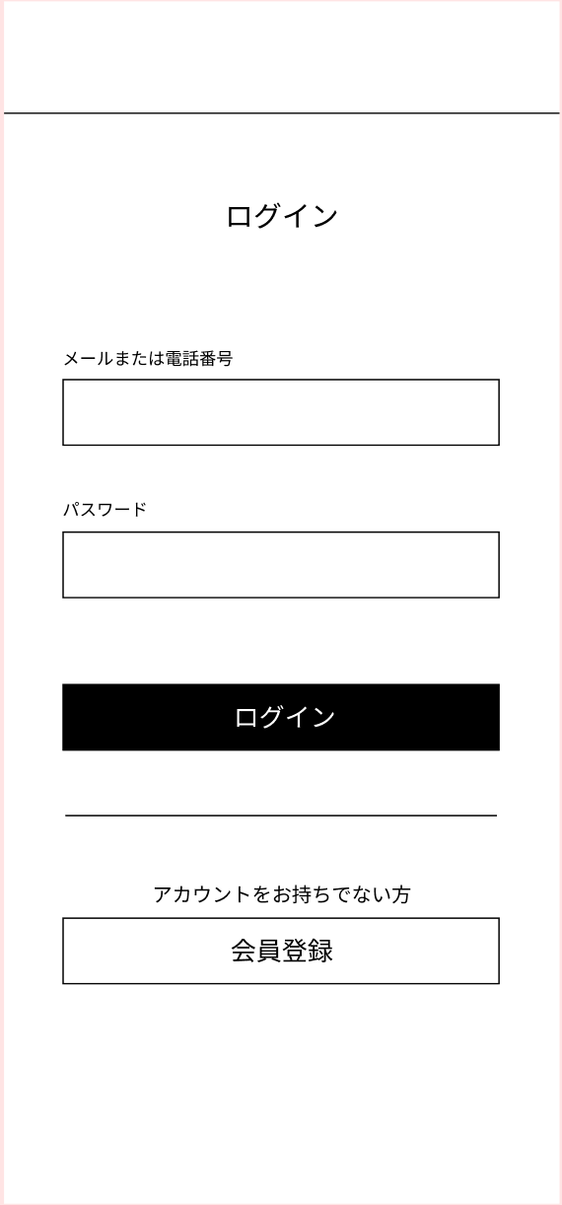
 |  |  |  |  | 1 | - | テキスト（メール） | - | メールアドレスを入力する
 |  |  |  |  | 2 | - | テキスト（パスワード） | - | パスワードを入力する
 |  |  |  |  | 3 | ログイン | ボタン | - | メールアドレスとパスワードがあっていればログインしホーム画面に遷移
 |  |  |  |  | 4 | 会員登録 | ボタン | - | 会員登録フォームに遷移
 |  |  |  |  | 5 | エラーメッセージ | メールアドレス、パスワードが間違っています。 | - | エラーを表示

①

②

 |  |  |  |  | 操作手順

 |  |  |  |  | 1 | メールアドレスとパスワードを入力しログインする

③
 |  |  |  |  | 2 | ログイン時に保存されている情報と相違があった場合、
 |  |  |  |  |  | エラーメッセージを表示する

④

G6-1
画面レイアウト定義
共通情報 | システム名 | コーデクラウド |  |  |  |  |  | 作成者 | 上田
 | 工程名 | システム設計 |  |  |  |  |  | 作成日付 | 2022-04-24
①
 | ドキュメント名 | コーデクラウド 画面設計書 |  |  |  |  |  | バージョン | var.1.0
書誌情報 | 書誌名 | しちゃっく 画面レイアウト |  |  |  |  |  | 更新者
 | 画面ID | G6-1 | 画面の名称 | GPT画面 |  |  |  | 更新日付
 | 概要 | GPTのトップ画面
レイアウト図 |  |  |  |  | 識別ID | ラベル | 画面部品の種類 | 表示範囲 | 画面部品の説明
 |  |  |  |  | 1 | - | テキスト（GPTコメント） | - | GPTが喋るコメント欄
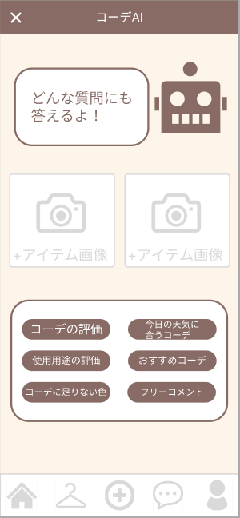
 |  |  |  |  | 2 | 画像 | 画像アップロード | - | 画像をアップロードする場所
 |  |  |  |  | 3 | 送信 | ボタン | - | GPTに聞きたいことを選択するボタン

①

②

 |  |  |  |  | 操作手順
③
 |  |  |  |  | 1 | 画像のアップロードが必要な場合はアップロードする

 |  |  |  |  | 2 | GPTに聞きたいことを選択する

G6-2
画面レイアウト定義
共通情報 | システム名 | コーデクラウド |  |  |  |  |  | 作成者 | 上田
 | 工程名 | システム設計 |  |  |  |  |  | 作成日付 | 2022-04-24
①
 | ドキュメント名 | コーデクラウド 画面設計書 |  |  |  |  |  | バージョン | var.1.0
書誌情報 | 書誌名 | しちゃっく 画面レイアウト |  |  |  |  |  | 更新者
 | 画面ID | G6-2 | 画面の名称 | GPT画面 |  |  |  | 更新日付
 | 概要 | GPTの画像レスポンス画面
レイアウト図 |  |  |  |  | 識別ID | ラベル | 画面部品の種類 | 表示範囲 | 画面部品の説明
 |  |  |  |  | 1 | テキスト | テキスト（GPTコメント） | - | GPTが喋るコメント欄
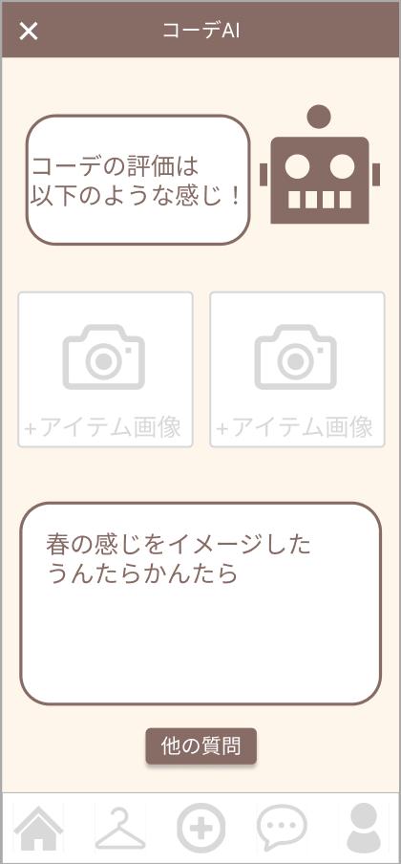
 |  |  |  |  | 2 | 画像 | 画像アップロード | - | 画像をアップロードする場所
 |  |  |  |  | 3 | テキスト | GPTレスポンス | - | GPTに聞いたことの返信を表示する画面
 |  |  |  |  | 4 | ボタン | 遷移するボタン | - | G6-1へ遷移するボタン

①

②

 |  |  |  |  | 操作手順
③
 |  |  |  |  | 1 | 質問の内容が表示される

 |  |  |  |  | 2 | 他の質問を続ける場合は「他の質問」ボタンを押す

④

G6-3-1
画面レイアウト定義
共通情報 | システム名 | コーデクラウド |  |  |  |  |  | 作成者 | 上田
 | 工程名 | システム設計 |  |  |  |  |  | 作成日付 | 2022-04-24
①
 | ドキュメント名 | コーデクラウド 画面設計書 |  |  |  |  |  | バージョン | var.1.0
書誌情報 | 書誌名 | しちゃっく 画面レイアウト |  |  |  |  |  | 更新者
 | 画面ID | G6-3-1 | 画面の名称 | GPT画面 |  |  |  | 更新日付
 | 概要 | GPTのテキスト入力画面
レイアウト図 |  |  |  |  | 識別ID | ラベル | 画面部品の種類 | 表示範囲 | 画面部品の説明
 |  |  |  |  | 1 | テキスト | テキスト（GPTコメント） | - | GPTが喋るコメント欄
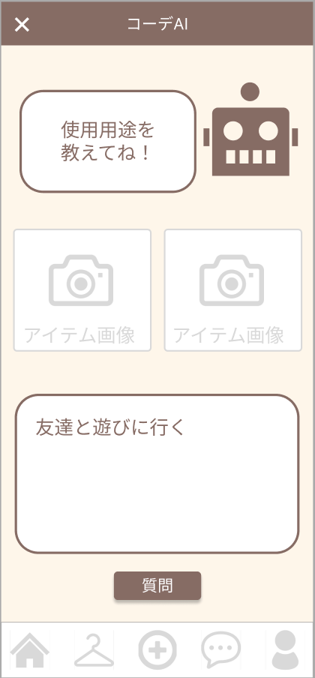
 |  |  |  |  | 2 | 画像 | 画像 | - | 画像の返信が来る場所。アップロード操作はしない
 |  |  |  |  | 3 | インプット | テキスト入力 | - | GPTに聞きたいことを入力する画面
 |  |  |  |  | 4 | ボタン | 遷移するボタン | - | G6-3-2へ遷移するボタン

①

②

 |  |  |  |  | 操作手順
③
 |  |  |  |  | 1 | GPTに聞きたいことを入力する

 |  |  |  |  | 2 | 質問ボタンを押下しG6-3-2へ遷移

④

G6-3-2
画面レイアウト定義
共通情報 | システム名 | コーデクラウド |  |  |  |  |  | 作成者 | 上田
 | 工程名 | システム設計 |  |  |  |  |  | 作成日付 | 2022-04-27
①
 | ドキュメント名 | コーデクラウド 画面設計書 |  |  |  |  |  | バージョン | var.1.0
書誌情報 | 書誌名 | しちゃっく 画面レイアウト |  |  |  |  |  | 更新者
 | 画面ID | G6-3-2 | 画面の名称 | GPT画面 |  |  |  | 更新日付
 | 概要 | GPTのテキスト入力画面
レイアウト図 |  |  |  |  | 識別ID | ラベル | 画面部品の種類 | 表示範囲 | 画面部品の説明
 |  |  |  |  | 1 | テキスト | テキスト（GPTコメント） | - | GPTが喋るコメント欄
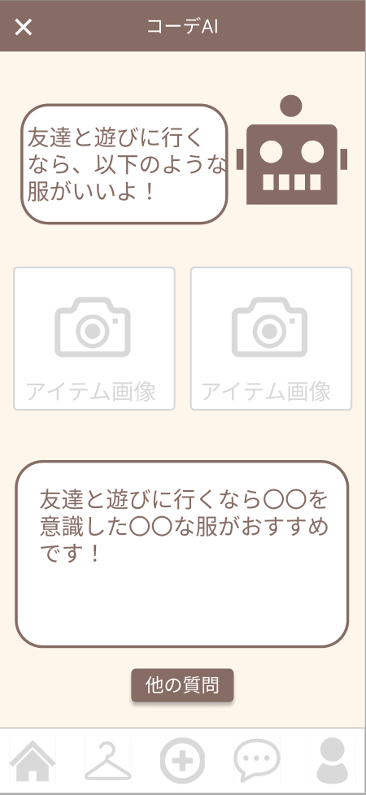
 |  |  |  |  | 2 | 画像 | 画像 | - | 画像の返信が来る場所。アップロード操作はしない
 |  |  |  |  | 3 | テキスト | テキスト入力 | - | GPTが喋るコメント欄
 |  |  |  |  | 4 | ボタン | 遷移するボタン | - | G6-1へ遷移するボタン

①

②

 |  |  |  |  | 操作手順
③
 |  |  |  |  | 1 | GPTに聞いたことを確認する

 |  |  |  |  | 2 | 他の質問を押下し、G6-1に戻る

④

